Estadísticas
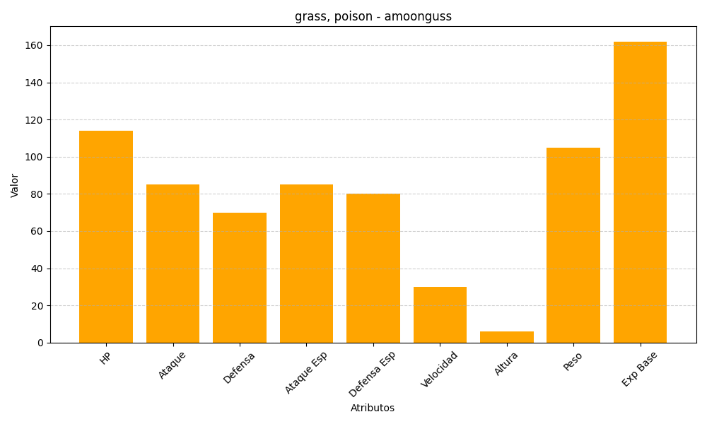
ID | Nombre | Tipo | HP | Ataque | Defensa | Ataque Especial | Defensa Especial | Velocidad | Altura | Peso | Experiencia Base
591 | amoonguss | grass, poison | 114 | 85 | 70 | 85 | 80 | 30 | 6 | 105 | 162

